Hoja1
COMMANDS | DESCRIPCION
ls -l | ver en lista el directorio completo en el que estoy *** ejm: c: y me muestrala lista de archivos que tengo alli
ls | ver directorio completo en el que estoy pero no ordenado en lista
ls -al | ver en lista el directorio completo en el que estoy incluyendo archivos que estan ocultos y/o privados
pwd | ver en donde estoy ejm: /c/Users/LUBER-
clear | limpiar la consola
cd | si quiero cambiar de directorio, cd significa change directory. ejm si con pwd me muestra que estoy en /c/Users/LUBER- y quiero cambiar al disco D: entonces seria asi: LUBER-@LUBER MINGW64 /c (master) -> ESTOY EN C: $ cd D: -> CAMBIO AL D: LUBER-@LUBER MINGW64 /d -> YA ESTOY EN D: Si uso pwd ya me muestra que estoy en el D: LUBER-@LUBER MINGW64 /d $ PWD /d y puedo moverme por todos los archivos del directorio ejm: estoy en en el c: y quiero llegar hasta la carpeta GIT course verifico en que ruta esta el archivo y puedo ir con cd puedo escribir las primeras letras de la palabra de cada ruta y con la tecla tabular me completa automaticamente en nombre del archivo ejm escribo GIT luego tabular
 | y me completa asi: GIT\ course/ tener cuidado que al autocompletar si me traiga el archivo correcto ya que puedo tener varios archivos que empiezan por las mismas letras si en el nombre del archivo aparece un backslash \ es porque tengo un espacio en el nombre del archivo GIT course GIT\ course/ así me lo muestra la consola LUBER-@LUBER MINGW64 /c (master) $ cd Users/LUBER-/Desktop/GIT\ course/ LUBER-@LUBER MINGW64 ~/Desktop/GIT course (master)
cd .. | si me quiero devolver al directorio anterior ejm estoy en GIT course entonces con cd .. me devuelo solo al directorio anterior que en este caso seria Desktop LUBER-@LUBER MINGW64 ~/Desktop/GIT course (master) $ cd .. LUBER-@LUBER MINGW64 ~/Desktop (master)
cd | solamente cd sin puntos regreso a la base LUBER-@LUBER MINGW64 ~/Desktop (master) $ cd LUBER-@LUBER MINGW64 ~ (master) $ pwd /c/Users/LUBER-
history | para er todos los comandos que he usado me salen en una lista enumerados en orden ascendente si quiero repetir un comando por ejemplo uno largo y dificil de escribir para no tener que volver a copiar todo eso entonces lo repito asi: si tengo esta lista de comandos que salen son el history, 1 pwd 2 clear 3 cd D: 4 history quiero repetir uno de ellos, entonces uso el siguente comando: ver !3
!3 | signo de admiracion mas el numero que tiene asignado el comando en la lista que me dio el history tambien lo puedo hacer con las flechas de desplazamiento hacia arriba y abajo hasta encontrar el comando que necesito
./ | ./ la carpeta en la que estoy actualmente
../ | ../ la carpeta anterior
touch | para crear archivo, primero voy con cd a la carpeta en donde quiero crear el archivo $ cd LUBER-/Desktop/GIT\ course/ y luego el comando touch mas el nombre que le voy a dar e archivo ejm: touch hola.txt
cat | para ver el contenido del archivo plano comando cat mas el nombre del archivo ejm cat hola.txt
rm | eliminar un archivo *** OJO con este comando*** porque se puede eliminar cualquier cosa... tiene otras opciones como rm -f etc
rm --help | -- help adicionado a cualquier comando me ayuda a saber que mas le puedo agregar a este comando para que haga otras funciones el resultado es una lista de opciones con la explicaion de que hace cada comando ejm: -f, --force ignore nonexistent files and arguments, never prompt el comando seria asi rm -f o asi rm --force por ejemplo este sirve para forzar eliminar un archivo independientemente de si es una carperta o un archivo
--help | -- help adicionado a cualquier comando me ayuda a saber que mas le puedo agregar a este comando para que haga otras funciones el resultado es una lista de opciones con la explicaion de que hace cada comando
git init | INICIAR REPOSITORIO NUEVO con este comando le decimos...inicie un repositorio de git en esta carpeta donde estoy parado crear la carpeta .git para iniciar un repositorio vacio la carpeta .git es un archivo oculto Initialized empty Git repository in C:/Users/LUBER-/Desktop/GIT course/.git/
git status | 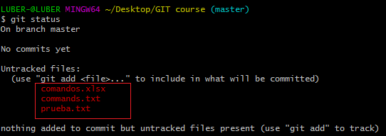 Nos muestra el status de nuestros archivos, en que rama estamos parados, si tenemos o no commits, archivos trackeados cuando los archivos aparecen el ROJO es porque no se han adicionado archivos o los cambios en algun archivo
git status | cuando los archivos aparecen en VERDE es porque ya se adicionaron y estan listos para hacer el commit de archivos nueos o algun cambio
git add | git add mas el nombre del archivo a trackear ejm: git add prueba.txt Adicionar archivos o cambios en los archivos para dejar listo para hacer el commit
git add . | git add con punto es agregar todo lo de la carpeta actual- me añade todo lo que tengo pendiente en la carpeta actual ..."quiero que agregues todo lo de la carpeta actual "
git commit -m "" | añadir el commit es decir el historial de cambios o subir la version o empaquetar todos los cambio hechos y guardarlos en otro espacio "" entre comillas va el comentario del cambio que realice ejm: "se agrego el texto hola y adios"
git log | para ver los commits que he guardado del mas antiguo al mas reciente muestra el codigo del commit, el autor, la fecha de creacion del commit y el comentario que se coloco entre comillas " " al momento de crearlo
git config | https://git-scm.com/book/es/v2/Personalizaci%C3%B3n-de-Git-Configuraci%C3%B3n-de-Git ver todas las opciones de configuracion en la pagina de git indicada arriba. configurar nombre de autor y correo electronico para cuando se guarda el commit quede registrado quien hizo el cambio
code | comando code mas en nombre del archivo.. Abre el contenido del archivo en el editor Visual Studio Code
git rm --cached | 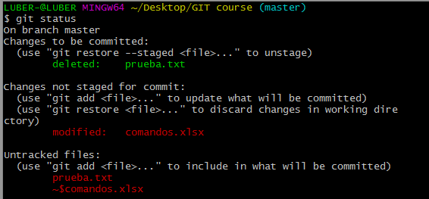 para remover un git add git rm --cached mas el nombre del archivo, se usa por ejm si le di git add y caigo en cuenta que el cambio esta mal y no lo quiero guardar en git status me aparece como borrado (deleted), pero la linea que agregue sigue en el archivo solo que la puedo corregir antes de volver a darle git add y me apareceria entonces el archivo como untracked file en ROJO nuevamente
git checkout | 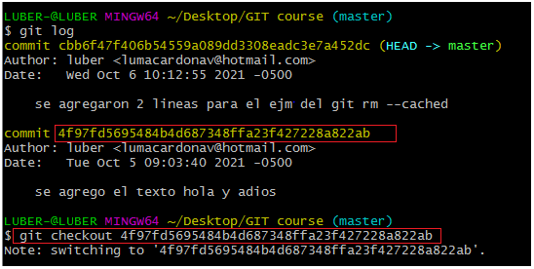 para ir a un commit especifico uso el codigo del commit al que quiero ir que aparece con git log puedo copiar simplemente los primeros digitos del codigo del commit ejm solo estos:
git checkout master | 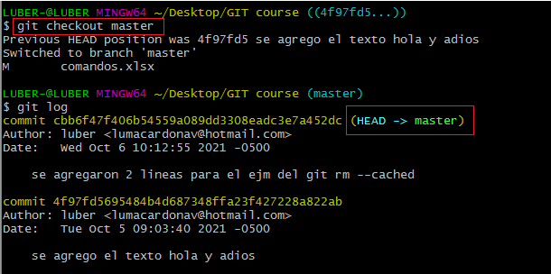 para volver al (master) que es ultimo commit guardado.. Independientemente del commit en el que me encuentre parado (HEAD) el HEAD es lo que se esta mostrando
:wq | salir de vi/vim guardando el comentario para el commit en caso de que lo haya dado solo git commit por error. Esc + Shift + zz para guardar el comentario y salir de vi/vim . En vi/vim tambien se pueden hacer comentarios multilinea simplemente dando enter y escribiendo hacia abajo las lineas que desee
:q! | para salir de vi/vim NO guardando el comentario para el commit en caso de que lo haya dado solo git commit o git commit -a
git config --list --show-origin | muestra en donde se estan guardando las configuraciones
git config --global | para configurar ususraio y email user.name y user.email
q | cuando estoy consultando commits con git log y no me deja desplazar mas hacia abajo con el scroll, con esta opcion me saca y me envia a la ubicacion actual de la carpeta lista para colocar cualquier comando, pero si quiero seguir mirado los commits mas antiguos lo puedo hacer con las flechas de desplazamiento o con la barra espaciadora
git branch | nos dice todas las ramas que tenemos y si estoy en una HEAD temporal, esto ultimo cuando me he devuelto a un commit
git show | nos muestra lo que se modifico de un commit a otro muestra en VERDE lo que se agrego muestra e ROJO lo que se elimino o cambio
git show
git show
Esc + Shift + zz | salir de vi/vim desde el teclado (ver tambien :wq) guarda el comentario para el commit
git diff | 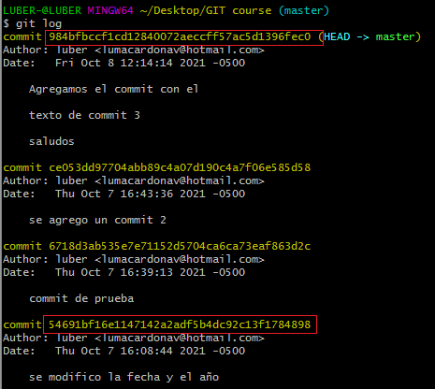 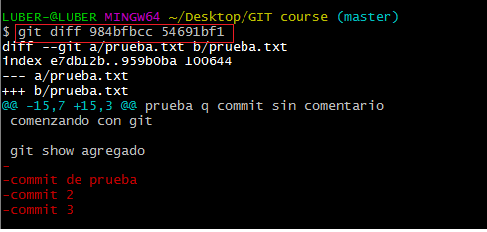 para ver la diferencia entre dos commit independientemente sin son seguidos o no me muestra los colores rojo o verde en los cambios dependiendo el orden en que consulte los commit en la diff En el comando los commits deben estar separados por un espacio (ejm imagen 2) img 1. img 2.
staging | espacio en RAM ya se agreso el cambio con add y se puede remover com rm ...esta como en el limbo
.git | carpeta que se conoce como el repositorio
git merge | ojo puedecrear conflicto si sehacen cambios en lo mismo por 2 usuarios deferentes
codigo SHA | el codigo unico del commit
git reset | hay dos tipos el soft y el hard
git reset --hard | git reset aquí va el numero del commit --hard OJO PELIGROSO LE ESTOY DICIENDO RESETEA TODO COMO ESTABA HASTA ESTE COMMIT
git reset --soft | git reset aquí va el numero del commit --soft regreso a la version pero lo que estaba guardado en staging sigue en staging, es decir los cambios guardados con git add siguen ahí
git commit -am "" | es como hacer git add y git commit -m " " a la vez
git commit -a | me manda a VIM - este comando es como hacer el git add pero me envia a vim prahacer el comentario del commit (a) de add y (m) de mansaje

